Sheet1
[PD] J2L 블루까사 엣지 플립 케이스
STI : 02 6673 4900 , Fax : 02 6406 6543
배송주소:
제품명 | [PD] J2L 블루까사 엣지 플립 케이스
이미지 | 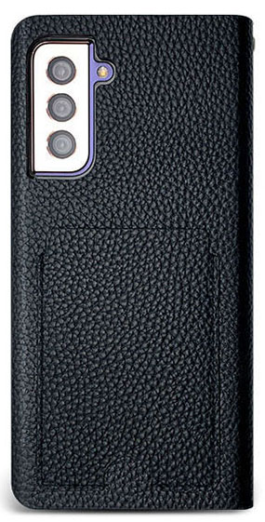 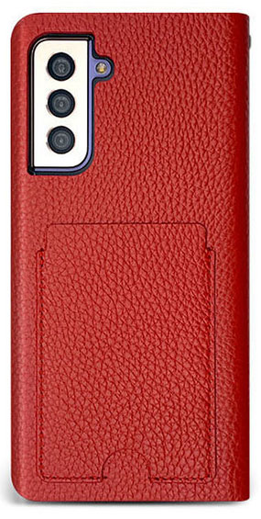 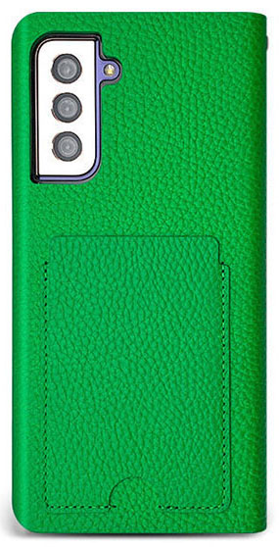 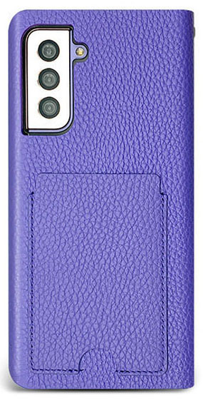
기종/디자인 | 블랙 | 레드 | 그린 | 퍼플
갤럭시S10 5G(G977)
갤럭시S20(G981)
갤럭시S20플러스(G986)
갤럭시S20울트라(G988)
갤럭시S21(G991)
갤럭시S21플러스(G996)
갤럭시S21울트라(G998)
갤럭시S22(S901)
갤럭시S22플러스(S906)
갤럭시S22울트라(S908)
갤럭시S23(S911)
갤럭시S23플러스(S916)
갤럭시S23울트라(S918)
갤럭시노트9 (N960)
갤럭시노트10 (N971)
갤럭시노트10플러스 (N976)
갤럭시노트20 (N981)
갤럭시노트20울트라 (N986)
갤럭시A31(A315)
갤럭시A32 LTE(A325)
갤럭시A13(A135/A136)
갤럭시A23(A235)
갤럭시A33(A336)
갤럭시A24(A245)
갤럭시34(A346)
갤럭시A54(A546)
갤럭시M33(M336)
갤럭시M53(M536)

